1
Informe Nacional de Competividad 2025-2026
Capítulo: Crecimiento verde
Gráfica 1
Participación de emisiones de GEI a nivel mundial (%). Primeros 20 emisores y Colombia, 2023

Países | 2023 | CO2 per cápita
China | 32.5 | 8.367
EE.UU. | 13.4 | 14.299
India | 8.4 | 2.129
Rusia | 5.0 | 12.486
Japón | 2.7 | 7.95
Irán | 2.2 | 9.027
Arabia Saudita | 2.0 | 22.132
Indonesia | 2.0 | 2.608
Alemania | 1.6 | 7.051
Corea del Sur | 1.6 | 11.158
Canadá | 1.5 | 13.977
Brasil | 1.3 | 2.304
México | 1.3 | 3.72
Turquía | 1.2 | 4.951
Suráfrica | 1.1 | 6.358
Australia | 1.0 | 14.478
Vietnam | 0.9 | 3.336
Italia | 0.9 | 5.268
Reino Unido | 0.8 | 4.443
Polonia | 0.8 | 7.463
Colombia | 0.3 | 2.011

2
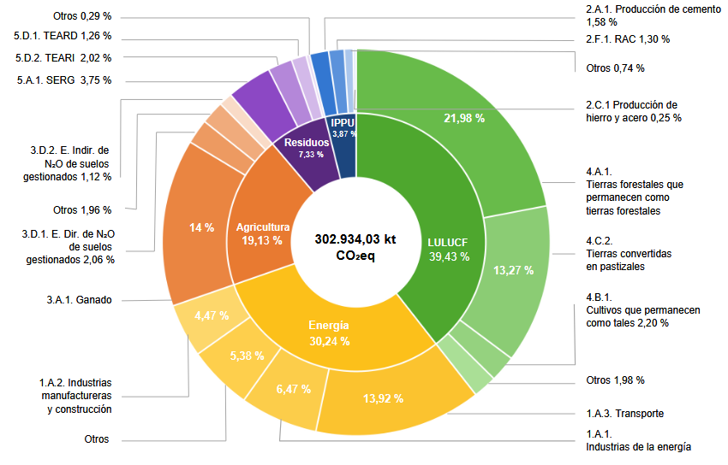
Informe Nacional de Competividad 2025-2026
Capítulo: Crecimiento verde
Gráfica 2
Participación de emisiones de GEI a nivel mundial (%). Primeros 20 emisores y Colombia, 2023
Fuente: IDEAM (2024).

Categorías círculo mayor
Otros | 0.290
5.D.1. TEARD | 1.260
5.D.2. TEARD | 2.020
5.A.1 SERG | 3.750
3.D.2.E.Indir. de N2O de suelos gestionados | 1.120
Otros | 1.960
3.D..1 E. Dir de N2O de suelos gestionados | 2.060
Ganado | 14.000
1.A.2. Industrias manufactureras y construcción | 4.470
Otros | 5.380
1.A.1. Industrias de la energía | 6.470
1.A.3. Transporte | 13.920
Otros | 1.980
4.B.1. Cultivos que permanecen como tales 2,20 % | 2.200
4.C.2. Tierras convertidas en pastizales | 13.270
4.A.1. Tierras forestales que permanecen como tierras forestales | 21.980
2.C.1. Producción de hierroy acero | 0.250
Otros | 0.740
2.F.1. RAC 1.30 % | 1.300
2.A.1. Producción de cemento 1.58 % | 1.580

Categorías círculo menor
LULUCF | 39.430
Energía | 30.240
Agricultura | 19.130
Residuos | 7.330
IPPU | 3.870

Donde SERG: Sitios de eliminación de residuos gestionados; TEARD: Tratamiento y eliminación de aguas residuales domésticas; TEARI: Tratamiento y eliminación de aguas residuales industriales; RAC: Refrigeración y aire acondicionado; E. Dir: Emisiones directas; E. Indir: Emisiones indirectas.

Fuente: https://www.minambiente.gov.co/wp-content/uploads/2025/05/Inventario_Nacional_de_Emisiones_y_Absorciones_Atmosfe%CC%81ricas_de_Colombia.pdf

3
Informe Nacional de Competividad 2025-2026
Capítulo: Crecimiento verde
Gráfica 3
Posición en el subpilar de capital natural del índice global de competitividad sostenible (IGCS), posiciones 1-22
Fuente: Solability (2024).
 | Países en inglés | Países en español | Ranking subpilar de Capital Natural del IGCS
 | Bhutan | Bután | 1
 | Bosnia and Herzegovina | Bosnia y Herzegovina | 2
 | Brazil | Brasil | 3
 | Lao | Laos | 4
 | Peru | Perú | 5
 | Uruguay | Uruguay | 6
 | Cambodia | Camboya | 7
 | Canada | Canadá | 8
 | Albania | Albania | 9
 | Sweden | Suecia | 10
 | Finland | Finalandia | 11
 | Congo DR | Congo DR | 12
 | Guyana | Guyana | 13
 | Fiji | Fiji | 14
 | Venezuela | Venezuela | 15
 | Latvia | Letonia | 16
 | Cameroon | Camerún | 17
 | Paraguay | Paraguay | 18
 | Central African Republic | República Centro Africana | 19
 | Bolivia | Bolivia | 20
 | Norway | Noruega | 21
 | Colombia | Colombia | 22

4
 | 2020 | 2021 | 2022 | 2023 | 2024
Índice de competitividad sostenible | 70 | 54 | 50 | 51 | 60
Capital natural | 18 | 2 | 1 | 9 | 22
Intensidad de recursos | 97 | 63 | 75 | 104 | 100
Capital Social | 141 | 131 | 142 | 135 | 143
Capital intelectual | 106 | 116 | 49 | 44 | 63
Sostenibilidad económica |  |  | 57 | 40 | 42
Gobernanza | 69 | 99 | 101 | 93 | 119
Informe Nacional de Competividad 2025-2026
Capítulo: Crecimiento verde
Gráfica 4
Colombia en el IGCS, ranking 2020-2024
Fuente: Solability (2024).

 | Índice de competitividad sostenible | Capital natural | Intensidad de recursos | Capital Social | Capital intelectual | Sostenibilidad económica | Gobernanza
2020 | 70 | 18 | 97 | 141 | 106 |  | 69
2021 | 54 | 2 | 63 | 131 | 116 |  | 99
2022 | 50 | 1 | 75 | 142 | 49 | 57 | 101
2023 | 51 | 9 | 104 | 135 | 44 | 40 | 93
2024 | 60 | 22 | 100 | 143 | 63 | 42 | 119

5
Informe Nacional de Competividad 2025-2026
Capítulo: Crecimiento verde
Gráfica 5
Compromiso medioambiental de los consumidores (%). Colombia y algunos países de América Latina, 2019 y 2024
Fuente: Kantar (2025)

 |  | Eco-Dismissers | Eco-Considerers | Eco-Actives
Brasil | 2019 | 68 | 23 | 6
Brasil | 2024 | 62 | 22 | 16
México | 2019 | 79 | 16 | 4
México | 2024 | 27 | 46 | 27 | En el original es 36, no sumaba pero si compeltaba la barra 100-
Colombia | 2019 | 68 | 23 | 8
Colombia | 2024 | 32 | 39 | 28
Centroamérica | 2019 | 43 | 43 | 14
Centroamérica | 2024 | 26 | 40 | 34
Chile | 2019 | 22 | 42 | 37
Chile | 2024 | 33 | 32 | 34
Ecuador | 2019 | 70 | 22 | 8
Ecuador | 2024 | 47 | 35 | 18
Perú | 2019 | 69 | 25 | 6
Perú | 2024 | 43 | 39 | 18
Argentina | 2019 | 37 | 48 | 16
Argentina | 2024 | 22 | 38 | 40

Fuente: https://kantar.turtl.co/story/sustentar-para-ganar-p/page/5/2

6
Informe Nacional de Competividad 2025-2026
Capítulo: Crecimiento verde
Gráfica 6
Productividad e intensidad hídrica (pesos/litro, y litros/peso), total nacional, 2010-2023p
Fuente: DANE (2024).

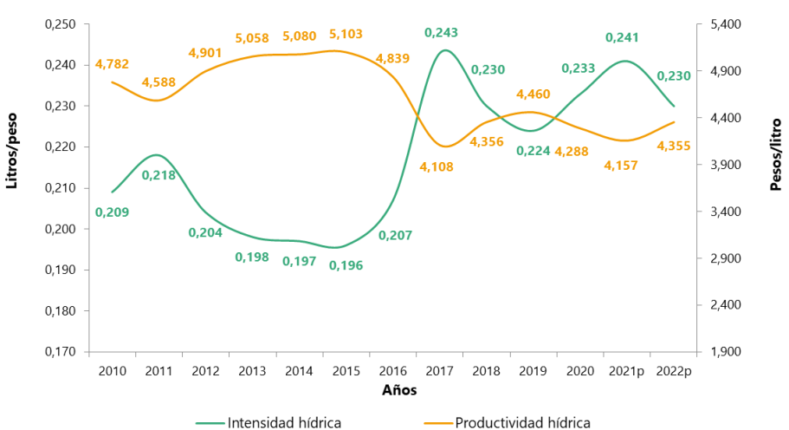
Año | Productividad hídrica (eje derecho) | Intensidad hídrica
2010 | 4.78 | 0.21
2011 | 4.58 | 0.22
2012 | 4.90 | 0.20
2013 | 5.05 | 0.20
2014 | 5.08 | 0.20
2015 | 5.10 | 0.20
2016 | 4.84 | 0.21
2017 | 4.11 | 0.24
2018 | 4.36 | 0.23
2019 | 4.46 | 0.22
2020 | 4.29 | 0.23
2021 | 4.16 | 0.24
2022 | 4.35 | 0.23
2023p | 4.74 | 0.21
Fuente:

 |  |  | https://www.dane.gov.co/files/operaciones/CAE-FA/bol-CAEFA-2023p.pdf
 |  |  | Página 1

7
Informe Nacional de Competividad 2025-2026
Capítulo: Crecimiento verde
Gráfica 7
Tasa de reciclaje y nueva utilización, y tasa de aprovechamiento (%). Total nacional, 2012-2023p
Fuente: DANE (2025a).

Concepto | Tasa de aprovechamiento | Tasa de reciclaje y nueva utilización
2012 | 50.1 | 4.6
2013 | 51.9 | 4.9
2014 | 53.1 | 5.3
2015 | 52.8 | 5.0
2016 | 51.3 | 4.9
2017 | 53.5 | 7.0
2018 | 53.9 | 7.9
2019 | 54.7 | 9.0
2020 | 56.9 | 10.5
2021 | 57.6 | 11.1
2022 | 61.0 | 10.7
2023p | 60.7 | 10.5

8
Informe Nacional de Competividad 2025-2026
Capítulo: Crecimiento verde
Gráfica 8
Distribución de los residuos sólidos generados y dispuestos por los establecimientos industriales según tipo de residuo, 2023
Fuente: DANE (2025b)

Residuos | Generados | Dispuestos | Disp/generados (eje der.)
Orgánicos | 9081.8 | 251.1 | 2.8
Lodos | 1177.4 | 749.1 | 63.6
Escorias y Cenizas | 1023.5 | 213.5 | 20.9
Residuos de construcción y demolición (RCD) | 467.4 | 300.1 | 64.2
Mezclados | 237.2 | 226.3 | 95.4
Metálicos | 236.4 | 2.2 | 0.9
Papel y cartón | 197.9 | 1.8 | 0.9
Plásticos | 127.5 | 10.7 | 8.4
Madera | 111.8 | 20.9 | 18.7
Vidrio | 87.6 | 2.9 | 3.3
Textiles | 20.9 | 1.2 | 5.8
Caucho | 4.9 | 2.1 | 42.5

